Basic
 | Термин | Определение | Дополнение | Пример |  |  |  | Приоритет арифмитических операторов
 | Basic Syntax | основные правила написания кода, которые нужно знать для работы с языком: | Python включает следующие ключевые элементы: | А также срезы |  |  |  | Highest |  |  | **
 | Variables and Data Types | фундаментальные элементы Python. | Больше информации в примечании | Тип данных |  |  |  |  | / | // | % | *
 | Conditionals | Условные выражения (conditionals) в Python позволяют выполнять определенные блоки кода в зависимости от условий. | Основной конструкцией для создания условий является оператор if. Также можно использовать elif и else для построения более сложных условий. | if-elif-else Dictionary Match-case Ternary operator |  |  |  | Lowest |  | + | -
 | Type Casting | Type casting (приведение типов) — это процесс преобразования данных из одного типа в другой, что позволяет эффективно работать с различными типами данных в Python. | Основные функции приведения типов
 | Loops | Циклы (или loops) в Python позволяют повторять выполнение блока кода до тех пор, пока выполняется определённое условие. В Python существуют два основных типа циклов: for(DEFINITE)и while(INDEFINITE). | УПРАВЛЕНИЕ ЦИКЛАМИ break-continue-pass | for(DEFINITE) for-else while(IDENFINITE) while-else
 | Exceptions | Исключения (Exceptions) в Python используются для обработки ошибок и предотвращения аварийного завершения программы. | Основные виды исключений raise assert | try-except-else-finally |  |  |  | Тип данных | Описание |  |  |  | Пример
 | Function | Функция - это блок кода, выполняющий определенные действия: | def return docstring *args *kwargs LEGB |  | 1 | Numeric Types | Numbers | int | Целые числа |  |  |  | x = 42 | неизменяемые | упорядоченные |  |  | 1
 | Lambda | lambda — это способ создания анонимных (безымянных) функций в Python. Эти функции ограничены одним выражением и обычно используются для создания коротких и простых функций без необходимости явно их определять с помощью def. | Lambda внутри других функций Ограничения lambda-функций Более подробно | Примеры |  |  |  | 0b or 0B | Двоичная система |  |  |  | bin_number = 0b1010 # 10 в десятичной
 | Module | Модули — это отдельные файлы с расширением .py, содержащие код Python: функции, классы, переменные, а также исполняемый код. | Синтаксис подключения Установка сторонних модулей | Примеры |  |  |  | Oo or 0O | Восьмеричная система |  |  |  | oct_number = 0o12 # 10 в десятичной
 | Iterators | Итерация - это общий термин, который описывает процедуру взятия элементов чего-то по очереди. | iter() next() | Пример с __iter__ __getiter__ |  |  |  | 0x or 0X | Шестнадцатеричная система |  |  |  | hex_number = 0xA # 10 в десятичной
 | generator | Генераторы - это специальный класс функций, который позволяет легко создавать свои итераторы. |  |  |  |  |  | complex | Комплексные числа |  |  |  | var4 = 10+3j; compl = complex(2j) |  |  |  |  | 2
 | Generator Expressions | Генераторное выражение — это способ компактного создания генераторов, похожий на синтаксис списковых выражений, но с использованием круглых скобок вместо квадратных. | более подробно |  |  |  |  | float | Числа с плавающей точкой |  |  |  | y = 3.14 |  |  |  |  | 3
 | List Comprehensions(ком-при-хен-шн) Генератор списков | List Comprehensions — это лаконичный и эффективный способ создания списков, используя цикл for и (опционально) условия, объединённые в одну строку. | более подробно | Преимущества List Comprehensions | 2 | Text types | Strings | str | Строки, текстовые данные (Object) |  |  |  | name = "Alice" | неизменяемые | упорядоченные | slice | format | 4 | Escap | unpack
 | Special atributs(default) | Доступны в любом модуле | Разбор атрибутов __annotations__ __builtins__ __doc__ __loader__ __name__ __package__ __spec__ |  | 3 | Boolean Type | Booleans | bool | Логический тип |  |  |  | is_valid = True | изменяемые | неупорядоченные |  |  | 5
Модуль | Модуль Built-in | Built-in модули в Python — это модули, которые поставляются вместе с интерпретатором Python и не требуют установки или загрузки. | Категории встроенных модулей: | Список built-in модулей: | 4 | Sequence Data Types | Lists | list | Списки, изменяемая последовательность (Object) |  |  |  | fruits = ["apple"] | изменяемые | упорядоченные | slice | генератор | 6 | unpack |  | stack, quequ | dynamic | Использовать
функции | Модуль builtins | содержит основные встроенные функции, типы данных, исключения и другие объекты, которые доступны в Python по умолчанию. | Основные категории объектов в builtins: |  |  |  | Tuples | tuple | Кортежи, неизменяемая последовательность |  |  |  | coords = (10, 20) | неизменяемые | упорядоченные | slice | unpack | 7 | update & remove | unpack |  |  | Использовать
Модуль | Модули Customs | Custom (пользовательские) модули в Python — это модули, созданные вами или другими разработчиками для выполнения определенных задач. | Как создать пользовательский модуль | Где Python ищет модули? |  |  | Range | range | встроенная функция, которая возвращает последовательность чисел |  |  |  | r = range(10) | неизменяемые | упорядоченные |  |  | 8
 | Regular Expressions | Регулярные выражения (Regular Expressions, RegEx) — это мощный инструмент для работы с текстом, который используется для поиска, сопоставления и манипулирования строками. |  | более подробно | 5 | Mapping Type | Dictionaries | dict | Словари, пары ключ-значение |  |  |  | person = {"age": 25} | изменяемые | упорядоченные |  | генератор | 9 | unpack |  | hash- таблица
ООП | Object-Oriented Programming | Объектно-ориентированное программирование (ООП) - это методология программирования, в которой программа состоит из объектов, которые взаимодействуют между собой |  |  | 6 | Set Types | Sets | set | Множества, уникальные элементы |  |  |  | unique = {1, 2, 3} | изменяемые | неупорядоченные | operation | генератор | 10 | unpack |  | hash- таблица |  | Использовать
 | Классы и объекты | Класс — это структура, которая определяет общие атрибуты и методы для объектов. Объект — это конкретное представление класса, содержащий данные и методы, определённые в классе. | Основные части класса: | Пример: |  |  | Frozenset | frozenset | frozenset — это неизменяемый вариант множества (set). |  |  |  | numbers = [1, 2, 3, 2, 1] frozen = frozenset(numbers) print(frozen) # Вывод: frozenset({1, 2, 3}) | неизменяемые | неупорядоченные | operation |  | 11
 | Инкапсуляция | Инкапсуляция — это принцип объектно-ориентированного программирования, который заключается в сокрытии внутреннего состояния объекта и ограничении прямого доступа к его данным (атрибутам). | Геттеры и сеттеры | Примеры | 7 | Binary Types | Bytes | bytes | Это неизменяемая последовательность байтов. |  |  |  | b = b'Hello' print(b[0]) # Вывод: 72 (ASCII код символа 'H') | неизменяемые | упорядоченные |  |  | 12
 | Наследование | Наследование — это механизм объектно-ориентированного программирования, который позволяет одному классу (дочернему) перенимать свойства и методы другого класса (родительского). | Ключевые моменты Преимущества наследования | Пример |  |  | Bytearray | bytearray | Это изменяемая версия последовательности байтов. |  |  |  | ba = bytearray(b'Hello') ba[1] = 105 # Меняем второй байт на 'i' (ASCII 105) print(ba) # Вывод: bytearray(b'Hiello') | изменяемые |  |  |  | 13
 | Полиморфизм | Полиморфизм — это способность объектов разных классов использовать единый интерфейс (методы с одинаковыми именами) с различной реализацией. |  | Пример |  |  | Memoryview | memoryview | Этот тип предоставляет “обёртку” для бинарных данных, позволяя работать с ними без копирования. |  |  |  | b = bytearray(b'Hello') mv = memoryview(b) print(mv[0]) # Вывод: 72 (ASCII код 'H') | неизменяемые |  |  |  | 14
 | Абстракция | Абстракция — это принцип объектно-ориентированного программирования, который скрывает сложность реализации и предоставляет пользователю только необходимые детали. | В Python абстракция реализуется через: 1. Классы и методы (основной способ абстракции). 2. Абстрактные классы и методы, которые задаются с помощью модуля abc. |  | 8 | None Type | NoneType | NoneType | NoneType — это тип данных для значения None, которое обозначает отсутствие значения или пустое значение |  |  |  | Это особый тип, и в Python существует только один объект этого типа — None. |  |  |  |  | 15
 | Декораторы | Определение | Больше примеров | Пример
 | Замыкание(closure) | Определение |  | Пример | Разница
 | Каррирование | Определение | Пример | Пример
 | Рекурсия | Рекурсия — это метод, при котором функция вызывает саму себя. Каждый раз, когда функция вызывает себя, она решает подзадачу, приближаясь к базовому случаю, который завершает рекурсию. | Хвостовая рекурсия (Tail Recursion) | Пример | sys.setrec

 | Аннотация типов (Type Annotations) | Определение | Пример def add(x: int, y: int) -> int: return x + y | или используют typing
 | Пакетный Менеджер | Определение | Основные функции пакетного менеджера: | Пакетные менеджеры
 | PyPI (Python Package Index) | PyPI (Python Package Index) — это репозиторий Python-пакетов, где разработчики размещают свои библиотеки, а пользователи могут скачивать и использовать их в своих проектах. | Публикация своих пакетов | Как работать с PyPI через pip:
 | COMMON PACKAGE | requests pathlib asyncio dataclasses
 | pyproject.toml – Конфигурационный файл для Python-проектов | pyproject.toml – это стандартный конфигурационный файл, используемый для определения зависимостей, настроек сборки и инструментов в Python-проектах. Он был введён в PEP 518 и расширен в PEP 621. | Основные секции pyproject.toml | Структура pyproject.toml
 | Чистые функции | Определение
 | Side Effects (Побочные эффекты) | Побочный эффект — это любое действие функции (или метода), которое влияет на состояние программы или внешнюю среду помимо возврата значения. | Примеры побочных эффектов | Примеры кода с побочными эффектами:
 | Детерминированность | Детерминированность — это свойство программы или функции, при котором одни и те же входные данные всегда дают одинаковый результат, независимо от времени или среды выполнения. | Пример детерминированной функции: | Другие примеры недетерминированности:
 | Иммутабельные (immutable | Иммутабельные (immutable) структуры данных — это объекты, которые нельзя изменить после создания. Любое изменение приводит к созданию нового объекта, не изменяя исходный. | Примеры работы с иммутабельными объектами: | Почему иммутабельность важна?
 | Мемоизация (Memoization) | Мемоизация — это техника оптимизации, при которой результаты выполнения функции кэшируются (сохраняются) для уже обработанных аргументов. При повторном вызове с теми же аргументами функция не выполняется заново, а возвращает ранее вычисленное значение. | Когда использовать мемоизацию? | Пример без мемоизации (медленный код) 🚀 Использование мемоизации (быстрый код)
 | Contex Manager | Контекстный менеджер в Python — это объект, который управляет выполнением блока кода, обрабатывая подготовку (вход) и завершение (выход), например, открытие и закрытие файлов | Контекстные менеджеры используют два специальных метода: | Использование контекстных менеджеров | Как обрабатываются исключения? | Когда with незаменим? | Работа с БД | Реальный пример с SQL на классах | Реальный пример с SQL с помощью функции
 | Frameworks | Фреймворки — это библиотеки, которые помогают разработчику писать код быстрее, предоставляя готовые решения для частых задач. Они определяют структуру приложения и упрощают его поддержку. | Популярные фреймворки по категориям | Более подробно
 | Работа с базами данных |  |  | Более подробно
 | Concurrency(сопроцессность) | В Python concurrency (сопроцессность, параллельность) означает выполнение нескольких задач одновременно или переключаясь между ними, чтобы лучше использовать ресурсы и ускорить выполнение. | Основные виды concurrency в Python:
 | Environments (среды) | Environments (среды) — это изолированные контексты, в которых выполняется код. Они помогают управлять зависимостями, версиями библиотек и интерпретатора, не мешая другим проектам. | Типы Environments
 | Статическая типизация (Static Typing) | Статическая типизация (Static Typing) в Python — это возможность указывать типы переменных, аргументов функций и возвращаемых значений, при этом Python не проверяет типы во время исполнения, но они используются для анализаторов кода и редакторов (IDE). | 🛠️ Типичные конструкции | def greet(name: str) -> str: return "Hello, " + name age: int = 30 pi: float = 3.14 is_ready: bool = True
 | Аннотация функции | def some_name(value: <type>) -> <type>: <body> | Для параметров функции, аннотация пишется так же как для переменных, плюс добавляется возвращаемое значение
 | Аннотация классов | class SomeClass: def __init__(self, value1: <type>, value2: <type>) -> <type>: | Аннотация методов пишется так же как аннотация функций. Единственный нюанс методов - self пишется без аннотации.
 | Аннотация типов и наследование |  | Дочерний класс должен поддерживать те же типы данных, что и родительский
 | Протоколы | def convert_int_to_str(integers: Iterable[int]) -> List[str]: return [str(x) for x in integers] | Так как в Python достаточно часто будут встречаться функции с аргументами не конкретного типа, а поддерживающие протокол, в typing есть объекты типа Iterable, Iterator и другие
 | Атрибут __annotations__ | value.__annotations__ | Атрибут __annotations__ содержит словарь с описанием аннотации.
 | Справка при работе в консоли | console: ?<> | Болшая часть объектов модуля typing имеет встроенную справку
 | typing | Модуль typing в Python предоставляет средства для статической типизации, которые позволяют указать типы переменных, аргументов функций, возвращаемых значений и многое другое.
 | mypy | mypy — это инструмент для статической проверки типов Python-кода, основанный на аннотациях из модуля typing. Он не влияет на выполнение программы, но помогает находить ошибки типов ещё до запуска кода, как в компилируемых языках (например, Java, C#). | python -m venv venv source venv/bin/activate # Windows: venv\Scripts\activate pip install mypy mypy your_script.py | https://advpyneng.readthedocs.io/ru/latest/book/02_type_annotations/mypy.html
 | pyright | pyright — это статический анализатор типов для Python, разработанный Microsoft. Он написан на TypeScript и работает очень быстро, особенно на больших проектах | npm install -g pyright { "include": ["src"], "exclude": ["**/node_modules", "**/__pycache__"], "reportMissingImports": true, "reportOptionalSubscript": true, "typeCheckingMode": "strict" } | Режимы проверки • "typeCheckingMode": "off" — без проверок • "basic" — базовые проверки • "strict" — максимальный контроль типов | Сравнение с mypy
 | pyre | pyre — это быстрый статический анализатор типов для Python, разработанный Meta (Facebook). | pip install pyre-check Затем инициализация: pyre init Конфигурация (.pyre_configuration) { "source_directories": ["src"], "search_path": ["stubs"], "typeshed": "/usr/local/lib/pyre/typeshed" } Проверка типов pyre check |  | Сравнение с другими анализаторами
 | pydantic | Pydantic — это библиотека в Python для валидации данных и автоматического приведения типов на основе аннотаций типов. | pip install pydantic | Дополнительные возможности | Pydantic vs dataclasses | Пример использования
 | Code formatting (форматирование кода) | Code formatting (форматирование кода) — это процесс приведения исходного кода программы к определённому стилю и структуре, чтобы он стал более читаемым, понятным и согласованным. | Форматирование кода не влияет на его функциональность, но значительно улучшает восприятие для разработчиков, особенно при работе в команде.
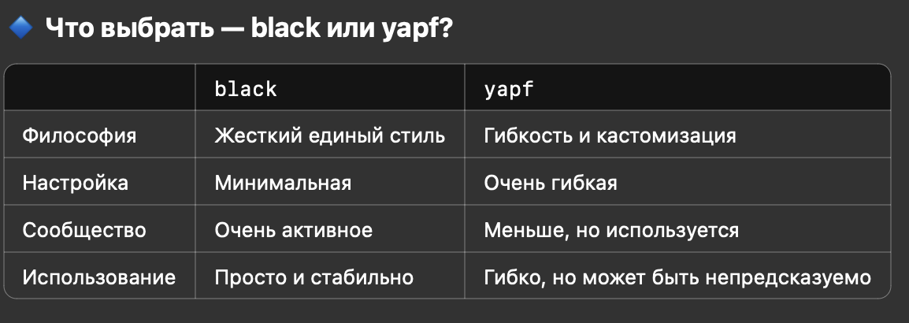
 | pylint | pylint — это статический анализатор кода для Python, который оценивает стиль, находит ошибки, потенциальные баги и нарушенные соглашения PEP8. | Что делает pylint: | Интеграция с редакторами: • VSCode, PyCharm, Sublime — всё поддерживает pylint через плагины. • Можно использовать вместе с pre-commit, CI/CD, tox, nox, и другими инструментами автоматизации.
 | black | black — это форматировщик кода Python, который автоматически приводит твой код к единому и строгому стилю. Его девиз — “The uncompromising code formatter”. | Что делает black: | 🔸 Интеграция: • Поддерживается в VSCode, PyCharm, pre-commit, CI/CD, и др. • Часто используется с isort, flake8, mypy. | Главное отличие от black:
 | yapf | yapf — это еще один автоформаттер кода для Python, разработанный Google. |  | 🔸 Поддержка: • Есть плагины для VS Code, PyCharm. • Можно использовать в pre-commit.
 | ruff | ruff — это сверхбыстрый линтер и форматтер для Python, написанный на Rust. Он объединяет множество инструментов (как pylint, flake8, isort, mccabe, pep8-naming, и даже black частично) в один. | 🚀 Почему ruff? • Очень быстрый — до 100x быстрее flake8 и других. • Универсальный — проверяет стиль, ошибки, сортировку импортов, типы и многое другое. • Легкий — минимальная зависимость, один бинарник. | 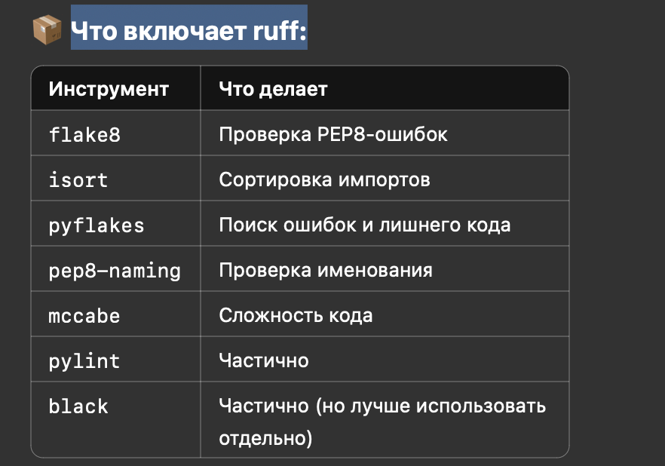
 | SPINX | Sphinx — это мощный инструмент для создания документации в Python-проектах. Он умеет генерировать красивую документацию из исходного кода, в том числе из docstring-комментариев, и экспортировать её в HTML, PDF, ePub и другие форматы. | 📦 Полезные расширения • sphinx.ext.autodoc — генерирует из docstring. • sphinx.ext.napoleon — поддержка стилей docstring (Google, NumPy). • sphinx.ext.viewcode — добавляет ссылки на исходный код. • sphinx_rtd_theme — тема как на ReadTheDocs.
 | pytest | Pytest - фреймворк для тестирования кода | Без необходимости использовать классы или сложные конструкции (assert вместо self.assertEqual()). pytest автоматически ищет все функции, начинающиеся на test_. | Структура теста
 | doctest | doctest — это встроенный в Python модуль, позволяющий писать тесты прямо в строках документации (docstrings | Зачем использовать doctest? | Пример использования: | Пример для класса
 | unitest | встроенный модуль Python для написания модульных тестов. Он вдохновлён библиотекой JUnit (из Java) и позволяет тестировать классы и функции по принципу TestCase. | Зачем нужен unittest? | Базовый пример
 | tox | tox — это мощный инструмент для автоматизации тестирования в разных виртуальных средах. | Он часто используется в профессиональной разработке Python-пакетов и проектов, особенно если: • нужно тестировать код на нескольких версиях Python • есть разные зависимости для тестов • вы хотите запускать линтеры, mypy, pytest и др. в одном месте
 | nose | nose — это фреймворк для автоматического тестирования в Python, который расширяет возможности встроенного модуля unittest, делая написание и выполнение тестов более удобным. | Основные особенности nose: | Пример
 | CLI | CLI (Command Line Interface) — это способ взаимодействия пользователя с программой через командную строку. | В Python CLI-приложения позволяют запускать скрипты с параметрами прямо из терминала. Это полезно для инструментов администрирования, скриптов автоматизации и разработческих утилит.
 | argparse | Встроенный модуль, подходит для простых CLI
 | click | Удобный, мощный, поддерживает вложенные команды и декораторы | В click описание интерфейса командной строки (CLI) построено на декораторах: аргументы создаются с помощью декоратора click.argument опции с помощью декоратора click.option
 | typer | Основан на click, поддерживает аннотации типов, генерацию документации
 | docopt | CLI на основе docstring
 | fire | Автоматическое создание CLI из любой функции или класса
 | SETUPTOOLS | setuptools — это один из основных инструментов в экосистеме Python, используемый для упаковки, распространения и установки Python-проектов. | 🔧 Основные возможности setuptools: | Пример базового setup.py с setuptools:

Function
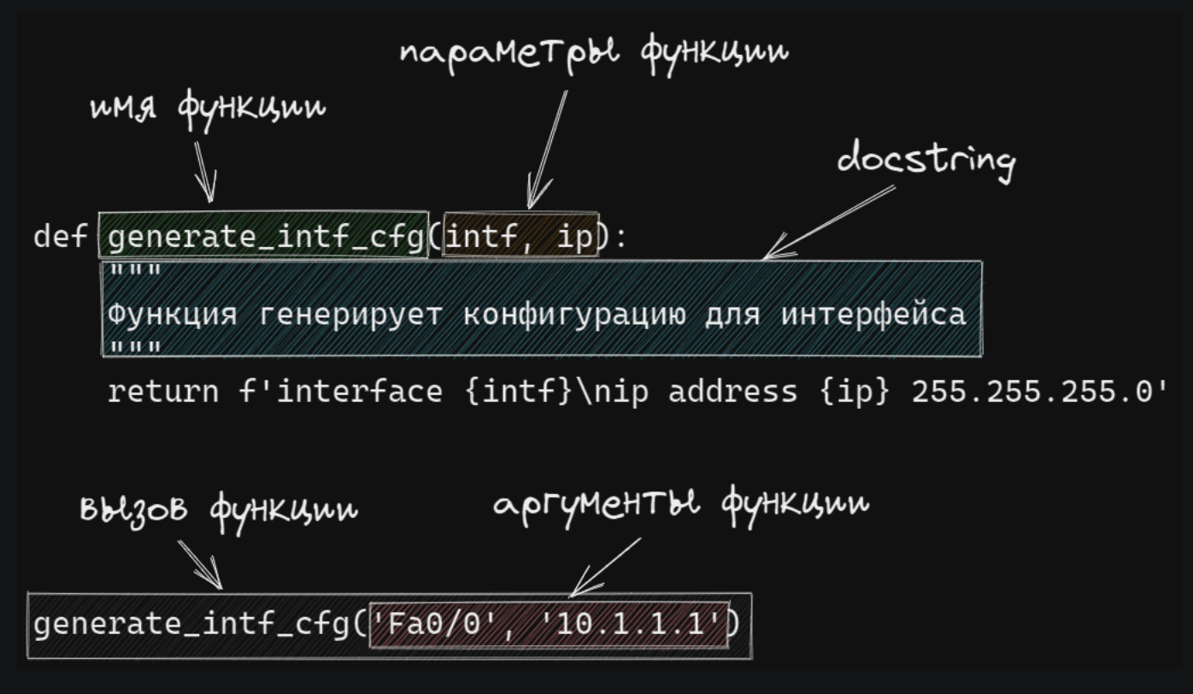
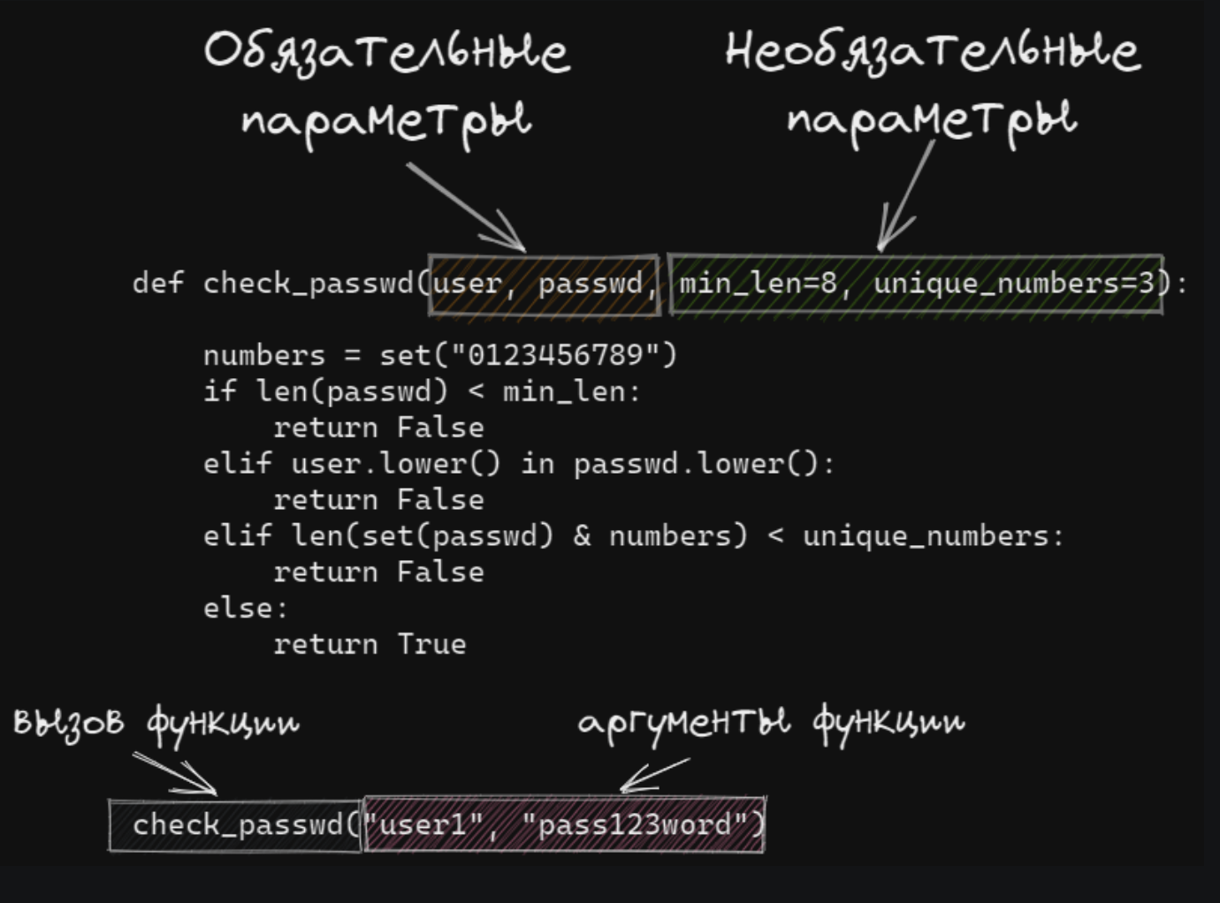
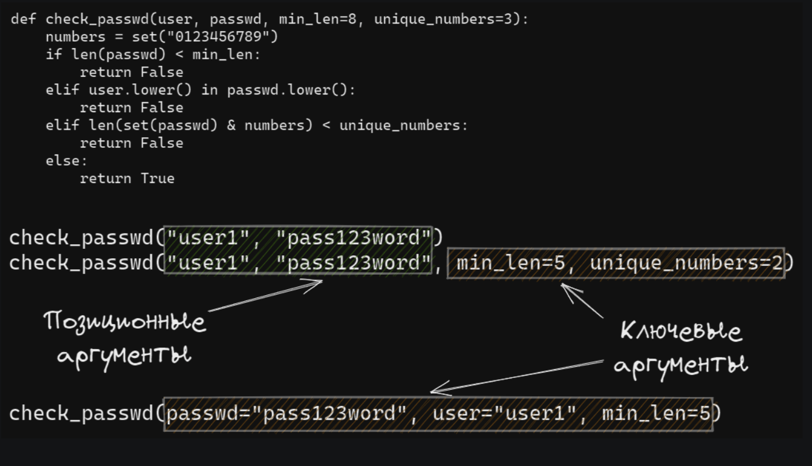
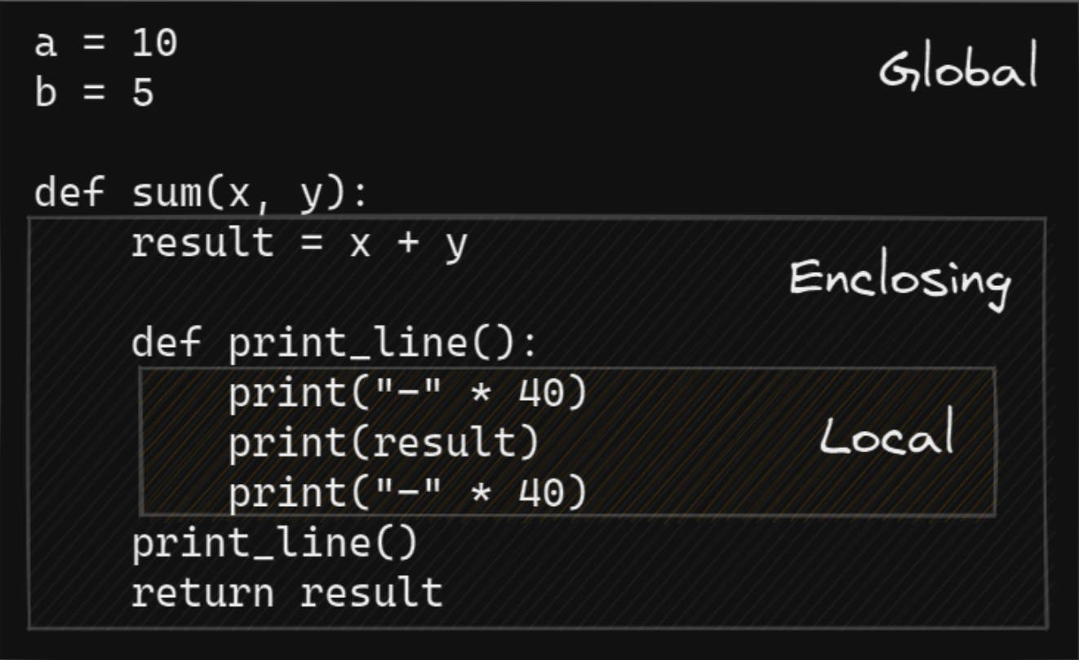
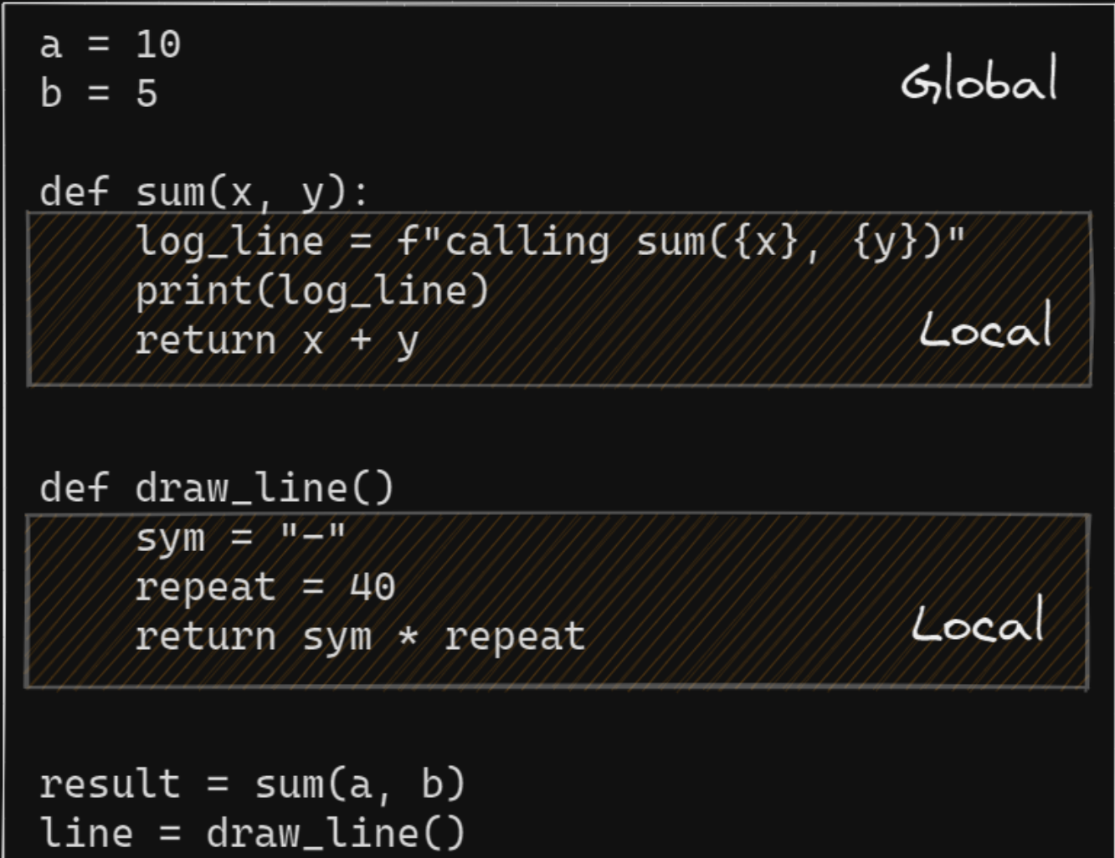
Термин
Типы параметров функции | обязательными параметрами
 | необязательными параметрами (опциональными, параметрами со значением по умолчанию)
Типы аргументов функции | как позиционные - передаются в том же порядке, в котором они определены при создании функции. То есть, порядок передачи аргументов определяет, какое значение получит каждый аргумент
 | как ключевые - передаются с указанием имени аргумента и его значения. В таком случае, аргументы могут быть указаны в любом порядке, так как их имя указывается явно.
Аргументы переменной длины | Позиционные аргументы переменной длины | Параметр, который принимает позиционные аргументы переменной длины, создается добавлением перед именем параметра звездочки. Имя параметра может быть любым, но по договоренности чаще всего используют имя *args | def sum_arg(a, *args): print(a, args) return a + sum(args)
 | Ключевые аргументы переменной длины | Параметр, который принимает ключевые аргументы переменной длины, создается добавлением перед именем параметра двух звездочек. Имя параметра может быть любым, но, по договоренности, чаще всего, используют имя **kwargs (от keyword arguments). | In [8]: def sum_arg(a, **kwargs): ....: print(a, kwargs) ....: return a + sum(kwargs.values()) ....:
Поиск переменных | При поиске переменных, Python использует правило LEGB. | L (local) - в локальной (внутри функции) E (enclosing) - в локальной области объемлющих функций (это те функции, внутри которых находится наша функция) G (global) - в глобальной (в скрипте) B (built-in) - во встроенной (зарезервированные значения Python)
Локальные и глобальные переменные | Локальные переменные | переменные, которые определены внутри функции эти переменные становятся недоступными после выхода из функции
 | Глобальные переменные | переменные, которые определены вне функции эти переменные „глобальны“ только в пределах модуля, чтобы они были доступны в другом модуле, их надо импортировать
Функции - объекты первого класса | В Python все функции являются объектами первого класса | передачу функций в качестве аргументов другим функциям возвращение функции как результата других функций присваивание функций переменным сохранение функций в структурах данных
Динамические атрибуты объектов | hasattr(obj, name) | Проверяет, есть ли у объекта атрибут с указанным именем | class Person: name = "Alice" p = Person() print(hasattr(p, 'name')) # True print(hasattr(p, 'age')) # False
 | getattr(obj, name[, default]) | Возвращает значение атрибута объекта. Если атрибут не найден и указан default, вернёт его. | print(getattr(p, 'name')) # Alice print(getattr(p, 'age', 'Unknown')) # Unknown
 | setattr(obj, name, value) | Устанавливает/создаёт атрибут с именем name и значением value. | setattr(p, 'age', 30) print(p.age) # 30
 | delattr(obj, name) | Удаляет атрибут объекта. | delattr(p, 'age') print(hasattr(p, 'age')) # False
vars() | vars([object]) | Функция vars() — встроенная функция Python, которая возвращает __dict__ объекта (то есть его атрибуты в виде словаря), если это возможно. | Получение всех атрибутов объекта
isinstance(object, classinfo) | isinstance(obj, ClassOrTuple) | Проверяет, является ли объект экземпляром класса или его подкласса. | Примеры:
issubclass(class, classinfo) | issubclass(SubClass, ClassOrTuple) | Проверяет, является ли первый класс подклассом второго (или любого из кортежа). | 🔍 Примеры:
callable() | callable(object) | функция callable() проверяет, можно ли объект вызвать как функцию, то есть имеет ли он метод __call__(). | Примеры:
eval() | eval(expression, globals=None, locals=None) | eval() — это встроенная функция, которая выполняет строку как Python-выражение и возвращает результат. | Примеры использования:
exec() | exec(object, globals=None, locals=None) | exec() — это встроенная функция, которая выполняет строку как программный код Python. | ✅ Отличие от eval(): • eval() — возвращает результат выражения (например, 3 + 4) • exec() — выполняет код, но ничего не возвращает
Атрибуты определяемых пользователем функций | __annotations__ | Подсказки по параметру и возвращаемому типу | dict
 | __call__ | Реализация оператора ((); он же вызываемый протокол объекта | method
 | __closure__ | Закрытие функции, т.е. привязки для свободных переменных (часто None) | tuple
 | __code__ | Метаданные функции и тело функции, скомпилированные в быт-код | code
 | __defaults_ | Значения по умолчанию для формальных параметров | tuple
 | __get__ | Реализация протокола дескриптора только для чтения (см. [attribute_descriptors]) | method
 | __globals__ | Ссылка на глобальные переменные модуля, в котором определена функция | dict
 | __kwdefaults__ | Значения по умолчанию для формальных параметров только для ключевых слов | dict
 | __name__ | Название функции | str
 | __qualname__ | The qualified function name, e.g., Random.choice (see PEP-3155) | str
closure(Замыкание) |  | Замыкание (closure) — функция, которая находится внутри другой функции и ссылается на переменные объявленные в теле внешней функции (свободные переменные). | def multiply(num1): var = 10 def inner(num2): return num1 * num2 return inner
 | Изменение свободных переменных | Если необходимо присвоить свободной переменной другое значение, необходимо явно объявить ее как nonlocal: | Пример
Декораторы |  | Декоратор в Python это функция, которая используется для изменения функции, метода или класса. Декораторы используются для добавления какого-то функционала к функциям/классам. | Пример
 | Стек декораторов | К функции может применяться несколько декораторов. Порядок применения декораторов будет зависеть от того в каком порядке они записаны
 | Декораторы с аргументами |  | Пример
 | Декораторы в стандартной библиотеке | classmethod staticmethod property contextlib: contextmanager dataclassess: dataclass functools: cache lru_cache total_ordering singledispatch wraps
 | Декоратор класса | Регистрация классов
 | Класс как декоратор | Декоратор без аргументов
 |  | Декоратор с аргументами

Class Object
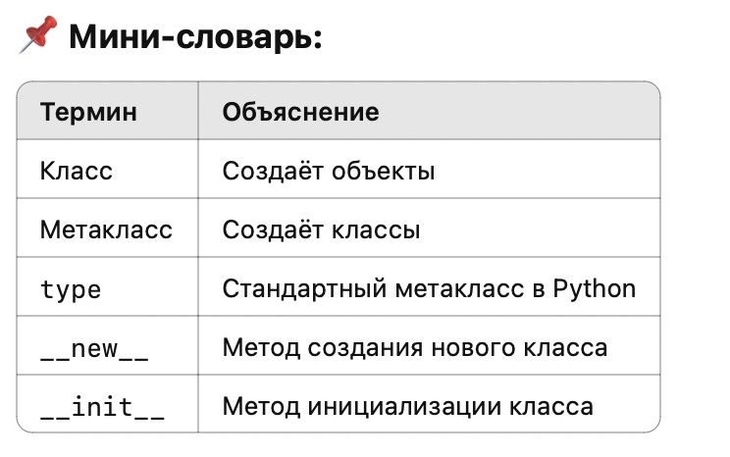
Термин | Синтаксис | Определение
Класс (class) | In [1]: class Switch: ...: pass ...: | Класс описывает шаблон для создания объектов, как правило, указывает переменные этого объекта и действия, которые можно выполнять применимо к объекту.
Экземпляр класса (instance) | In [2]: sw1 = Switch() In [3]: print(sw1) <__main__.Switch object at 0xb44963ac> | Экземпляр класса (instance) - объект, который является представителем класса.
Метод (method) | In [1]: class Switch: ...: def info(self): ...: pass | Метод (method) - функция, которая определена внутри класса и описывает какое-то действие, которое поддерживает класс
Переменная экземпляра (instance variable, а иногда и instance attribute) | In [5]: sw1.hostname = 'sw1' In [6]: sw1.model = 'Cisco 3850' | Переменная экземпляра (instance variable, а иногда и instance attribute) - данные, которые относятся к объекту
Переменная класса (class variable) |  | Переменная класса (class variable) - данные, которые относятся к классу и разделяются всеми экземплярами класса
Атрибут экземпляра (instance attribute) |  | Атрибут экземпляра (instance attribute) - переменные и методы, которые относятся к объектам (экземплярам) созданным на основании класса. У каждого объекта есть своя копия атрибутов.
Параметр self |  | Параметр self указывался выше в определении методов, а также при использовании переменных экземпляра в методе. Параметр self это ссылка на конкретный экземпляр класса.
Метод __init__ |  | Для корректной работы метода info, необходимо чтобы у экземпляра были переменные hostname и model.
Область видимости |  | У каждого метода в классе своя локальная область видимости. Это значит, что один метод класса не видит переменные другого метода класса
Переменные класса |  | Помимо переменных экземпляра, существуют также переменные класса. Они создаются, при указании переменных внутри самого класса, не метода:
Специальные методы |  | В Python подчеркивание в начале или в конце имени указывает на специальные имена. Чаще всего это всего лишь договоренность, но иногда это действительно влияет на поведение объекта
_name | Одно подчеркивание перед именем | Одно подчеркивание перед именем метода указывает, что метод является внутренней особенностью реализации и его не стоит использовать напрямую | Это принятое соглашение: поле или метод считается защищённым (protected) и не предназначен для прямого использования извне класса. Это не делает его приватным, просто говорит: “Не трогай без надобности!”
__name | Два подчеркивания перед именем | Два подчеркивания перед именем метода используются не просто как договоренность. Такие имена трансформируются в формат «имя класса + имя метода». Это позволяет создавать уникальные методы и атрибуты классов. | Такой приём используется для “имён класса по имени” (name mangling) — Python автоматически меняет имя атрибута, чтобы избежать конфликтов в подклассах.
 | Два подчеркивания перед и после имени | Таким образом обозначаются специальные переменные и методы.
 | Методы __str__, __repr__ | Специальные методы __str__ и __repr__ отвечают за строковое представления объекта. При этом используются они в разных местах.
__add__(self, other) + __sub__(self, other) - __mul__(self, other) * __truediv__(self, other) / __floordiv__(self, other) // __mod__(self, other) % __pow__(self, other) ** __matmul__(self, other) @ | Поддержка арифметических операторов | Это позволяет использовать стандартные операторы (+, -, *, /, и т.д.) с экземплярами вашего класса.
Протоколы |  | Протокол - это набор методов, которые должны быть реализованы в объекте, чтобы он поддерживал определенное поведение. Например, в Python есть такие протоколы: итерации, менеджер контекста, контейнеры и другие.
Метод __iter__(self) • Возвращает итератор (сам объект или другой). • Итератор — это объект, у которого есть метод __next__(). Метод __next__(self • Возвращает следующий элемент. • Генерирует StopIteration, когда элементы закончились. | Протокол итерации | Итерируемый объект (iterable) - это объект, который способен возвращать элементы по одному. Для Python это любой объект у которого есть метод __iter__ или метод __getitem__.
__getitem__(self, index) __setitem__(self, index, value) __delitem__(self, index) __len__(self) __contains__(self, item) __iter__(self) __reversed__(self) | Протокол последовательности | Пример
__enter__(self) __exit__(self, exc_type, exc_value, traceback) | Менеджер контекста
Classmethod, staticmethod, property | Декоратор property | Декоратор @property — это элегантный способ превратить метод класса в свойство, которое можно вызывать без скобок, как обычный атрибут. | @property @param.setter
class MyClass: @classmethod def my_method(cls, ...): … | Декоратор classmethod | @classmethod превращает метод класса в такой, который получает не экземпляр (self), а сам класс (cls) как первый аргумент. | Пример | Сравнение
class MyClass: @staticmethod def utility(x, y): return x + y | Декоратор staticmethod | @staticmethod превращает метод в обычную функцию, которую просто удобно держать внутри класса. Он не получает self или cls в качестве первого аргумента
Наследование (Inheritance) | class РодительскийКласс: # методы и свойства class ДочернийКласс(РодительскийКласс): # может переопределять или добавлять методы | Наследование — это механизм, при котором один класс (называемый дочерним или производным) наследует поведение и свойства другого класса (называемого родительским или базовым). | class Animal: def speak(self): print("Some generic animal sound") class Dog(Animal): def speak(self): print("Woof!") class Cat(Animal): def speak(self): print("Meow!")
Агрегирование (Aggregation) | class Part: def __init__(self): print("Создан объект Part") def action(self): print("Действие части") class Whole: def __init__(self, part): # <- агрегирование через внедрение self.part = part def operate(self): self.part.action() part_instance = Part() # создаём объект отдельно whole_instance = Whole(part_instance) # передаём его в другой класс whole_instance.operate() | Агрегирование — это тип отношения между классами, при котором один объект содержит другой как часть, но при этом: • включённый объект может существовать независимо от владельца. • это более слабая связь, чем композиция. | class Engine: def __init__(self, power): self.power = power def start(self): print(f"Engine with {self.power} HP started") class Car: def __init__(self, engine): self.engine = engine # агрегирование def drive(self): self.engine.start() print("Car is driving") | Отличие от композиции
Композиция (Composition) | class Engine: def start(self): print("Двигатель запущен") class Car: def __init__(self): self.engine = Engine() # ← Car сам создаёт Engine (а не получает извне) def drive(self): self.engine.start() print("Машина поехала") | Композиция — это тип отношения “часть-целое”, при котором жизненный цикл вложенного объекта полностью управляется внешним объектом. То есть, если уничтожается объект-целое, то и “часть” уничтожается с ним.
Полиморфизм (Polymorphism) |  | Полиморфизм — это способность объектов разных классов реагировать на одинаковые методы по-своему.
Метакласс (Metaclass) | class MyMeta(type): def __new__(cls, name, bases, dct): print(f"Создаём класс {name}") return super().__new__(cls, name, bases, dct) class MyClass(metaclass=MyMeta): pass | Метакласс — это «класс для классов». Если класс создаёт объекты, то метакласс создаёт классы
Абстрактный класс (abstract class) | from abc import ABC, abstractmethod class Animal(ABC): @abstractmethod def speak(self): pass | Абстрактный класс — это класс, который не предназначен для создания экземпляров напрямую. Он задаёт интерфейс, который обязаны реализовать все его подклассы. | Таблица
Примесь (Mixin) | class LoggerMixin: def log(self, message): print(f"[LOG] {message}") class Worker(LoggerMixin): def do_work(self): self.log("Работа началась") print("Выполняется работа...") self.log("Работа завершена") w = Worker() w.do_work() | Mixin — это вспомогательный класс, предназначенный для добавления функциональности другим классам через множественное наследование, не будучи самостоятельной сущностью.
dataclasses |  | Модуль dataclasses предоставляет декоратор dataclass с помощью которого можно существенно упростить создание классов
__slots__ | 🧩 Что такое __slots__? __slots__ — это специальный механизм, который: • Ограничивает список допустимых атрибутов в экземпляре • Убирает динамический словарь (__dict__) • Экономит память и ускоряет доступ к атрибутам | __slots__ — это специальный атрибут класса, который ограничивает допустимые атрибуты экземпляра и оптимизирует потребление памяти. | По умолчанию Python хранит атрибуты экземпляров в словаре (__dict__). Это удобно, но неэффективно по памяти, особенно при создании множества объектов. Когда используется __slots__, Python не создает __dict__ для экземпляра, а использует фиксированное место в памяти. | class Point: __slots__ = ('x', 'y') # Разрешены только эти атрибуты def __init__(self, x, y): self.x = x self.y = y | 📦 Без __slots__ 🚀 С __slots__
Дескрипторы |  | Дескриптор — это класс, который реализует один или несколько методов: • __get__(self, instance, owner) — вызывается при чтении • __set__(self, instance, value) — при присваивании • __delete__(self, instance) — при удалении | Это как магия под капотом @property, staticmethod, classmethod и многих фреймворков. | 🔹 Простой пример дескриптора:
 | __get__(self, instance, owner) | вызывается при чтении
 | __set__(self, instance, value) | при присваивании
 | __delete__(self, instance) | при удалении
Метакласс (Metaclass) |  | в Python всё — объект, даже классы. Обычно они создаются с помощью type, и type — это встроенный метакласс. | Где используется __new__? | Пример простого метакласса:

Сложность алгоритмов
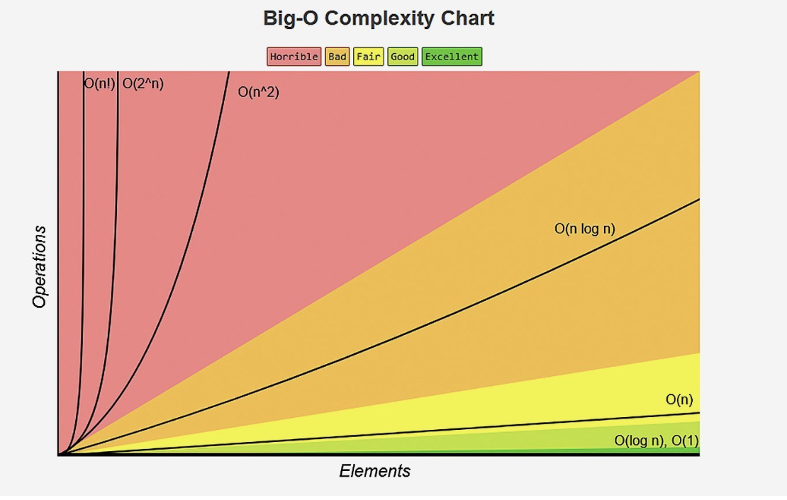
 | Термин | Определение | Дополнение
 | Сложность алгоритмов | Сложность алгоритмов - это ключевой аспект при проектировании и создании веб-приложений, особенно при работе с большим объемом данных или выполнении вычислительно сложных операций. | Понимание, как оценивать сложность алгоритмов, помогает принимать обоснованные решения в выборе алгоритмов и структур данных, а также оптимизировать производительность своих приложений.
 | Big O | Big O - это термин из области анализа сложности алгоритмов и структур данных в информатике. | Он используется для оценки верхней границы (наихудшего случая), временной сложности алгоритма. | наихужший случай
 | Big Theta (Θ) | Big Theta также оценивает верхнюю и нижнюю границы временной сложности алгоритма, но описывает точную сложность, а не только наихудший случай, как Big O. | Θ(f(n)) обозначает, что время выполнения алгоритма ограничено функцией f(n) как сверху, так и снизу. | средний случай
 | Big Omega (Ω) | Big Omega оценивает нижнюю границу временной сложности алгоритма. Ω(f(n)) говорит о том, что алгоритм выполнится не быстрее, чем функция f(n). |  | наилучший случай
 | Little O | Little O представляет собой верхнюю границу, которая строже, чем Big O. Если f(n) является o(g(n)), это означает, что время выполнения алгоритма ограничивается функцией g(n), но алгоритм работает быстрее, чем g(n).
 | Little Omega (ω) | Little Omega представляет собой нижнюю границу, которая строже, чем Big Omega. Если f(n) является ω(g(n)), это означает, что алгоритм работает медленнее, чем g(n), но не медленнее, чем f(n).
Нотации | O(1) | Константная сложность. Время выполнения алгоритма не зависит от размера входных данных. Например, доступ к элементу массива по индексу. | Пример
 | O(log n) | Логарифмическая сложность. Время выполнения алгоритма растет медленно с увеличением размера входных данных. Например, бинарный поиск в отсортированном массиве. | Бинарный поиск
 | O(n) | Линейная сложность. Время выполнения алгоритма пропорционально размеру входных данных. Например, просмотр всех элементов в массиве. | Строчные операции | Факториал O(n)
 | O(n log n) | Линейно-логарифмическая сложность. Время выполнения алгоритма растет быстрее, чем линейно, но медленнее, чем квадратично. Например, сортировка слиянием (merge sort). | MergeSort HeapSort | Доп
 | O(n^2) | Квадратичная сложность. Время выполнения алгоритма зависит от квадрата размера входных данных. Например, сортировка пузырьком (bubble sort). | Двойная итерация Обход матрицы
 | O(n^3) | Кубическая сложность. Время выполнения алгоритма зависит от размера входных данных в кубе. Например, алгоритмы, которые имеют три вложенных цикла, такие как некоторые методы многомерной обработки данных. | Тройна итерация Обход трех-мерной матрицы
 | O(n!) | Факториальная сложность. Это самая высокая степень роста времени выполнения алгоритма. Время выполнения алгоритма растет факториально от размера входных данных. Этот тип сложности встречается, например, при переборе всех возможных комбинаций элементов, что делает его чрезвычайно неэффективным для больших значений n. | O(n!) возникает в задачах перебора перестановок (полный перебор решений). Примеры O(n!): • Генерация всех перестановок • Полный перебор маршрутов в коммивояжере • Некоторые задачи Backtracking (например, “n ферзей”) | Оптимизация: В таких задачах обычно используют динамическое программирование (DP) или жадные алгоритмы, чтобы не перебирать n! вариантов.
 | O(2**n) | Экспонентная сложность | Фибоначчи Ханойская башня | Фибоначчи

 | Время
 | Пространство
 | Нетворк
 | Мощность
 | CPU

 | Временная сложность | https://wiki.python.org/moin/TimeComplexity

Параллелизм
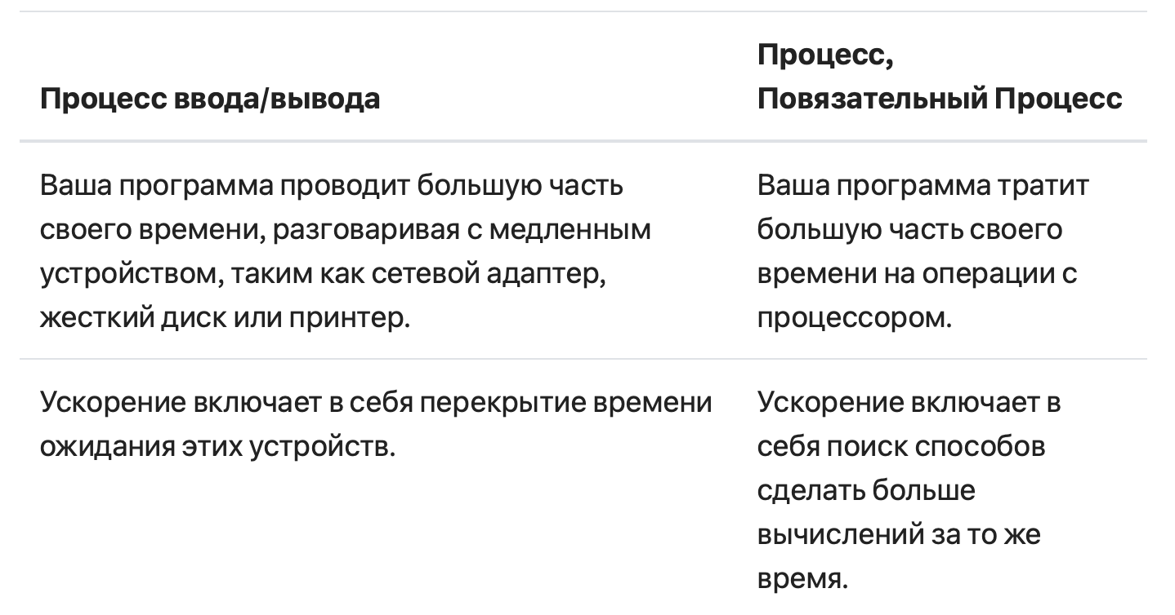
 | Термин | Синтаксис | Определение | Дополнение | Пример
Concurrency | Многопоточность (Multithreading) | Модуль: threading | Подходит для: задач с высокой I/O-нагрузкой (ожидание сетевого ответа, чтение файлов и т.д.). | 🔹 Каждый поток — это “легковесный” процесс внутри основного. 🔹 Все потоки используют одну и ту же память. 🔹 В Python есть GIL (Global Interpreter Lock) — он позволяет исполняться только одному потоку Python-кода в любой момент времени, что мешает параллельному выполнению кода на нескольких ядрах процессора. | import threading def greet(): print("Hello from thread!") t = threading.Thread(target=greet) t.start() t.join()
 | Многопроцессность (Multiprocessing) | Модуль: multiprocessing | Подходит для: задач с высокой CPU-нагрузкой (математика, обработка изображений и т.д.). | 🔹 Каждый процесс имеет свою память. 🔹 Нет ограничений GIL. 🔹 Более затратен по ресурсам, но обеспечивает настоящую параллельность. | from multiprocessing import Process def compute(): print("Doing CPU work") p = Process(target=compute) p.start() p.join()
 | Асинхронное программирование (AsyncIO) | Модуль: asyncio | Подходит для: высокопроизводительных I/O-приложений (веб-серверы, боты, API). | 🔹 Работает по принципу событийного цикла (event loop). 🔹 Не создает новые потоки или процессы. 🔹 Очень эффективен для большого количества мелких задач, ждущих I/O. | import asyncio async def greet(): print("Hello async!") await asyncio.sleep(1) print("Bye!") asyncio.run(greet())
 | Пулы потоков и процессов (ThreadPool, ProcessPool) | Модули: concurrent.futures.ThreadPoolExecutor, ProcessPoolExecutor | Подходит для: упрощения управления группой задач. | 🔹 Удобный способ выполнять параллельные задачи без явного создания потоков/процессов. 🔹 Интерфейс через submit и map. | from concurrent.futures import ThreadPoolExecutor def task(x): return x * 2 with ThreadPoolExecutor() as executor: results = executor.map(task, [1, 2, 3]) print(list(results))
 | GIL |  | GIL (Global Interpreter Lock) — это механизм синхронизации, используемый в интерпретаторе CPython, чтобы предотвратить одновременное выполнение байт-кода несколькими потоками в одном процессе. | Python использует сборщик мусора на основе подсчёта ссылок, и GIL упрощает управление памятью, предотвращая гонки данных.

pyenv
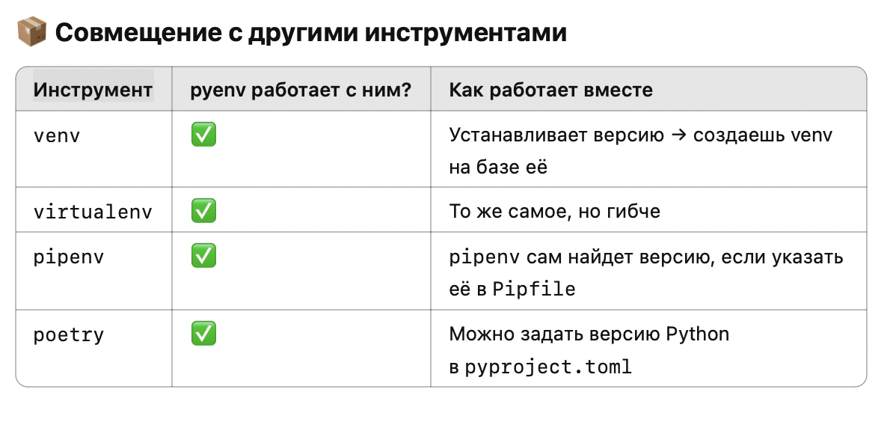
Термин | Синтаксис | Определение
pyenv | brew install pyenv export PYENV_ROOT="$HOME/.pyenv" export PATH="$PYENV_ROOT/bin:$PATH" eval "$(pyenv init --path)" eval "$(pyenv init -)" | pyenv — это инструмент для управления версиями Python на одной машине. Он позволяет: • устанавливать множество версий Python (например, 3.8, 3.10, 3.12 и т.д.) • легко переключаться между ними глобально, для каталога или для проекта | ❗ Он не создает виртуальные окружения сам по себе, но отлично работает в паре с venv, virtualenv, poetry и pipenv.
Установка | pyenv install <version>
Сделать версию глобальной (по всей системе) | pyenv global <version>
Использовать другую версию в проекте: | cd myproject pyenv local 3.12.0 | Файл .python-version будет создан, и python в этом каталоге будет ссылаться на 3.12.0.
🔄 Как проверить текущую версию Python | pyenv versions pyenv version
 | pyenv install 3.10.9 pyenv local 3.10.9 python -m venv venv

RESOURCE
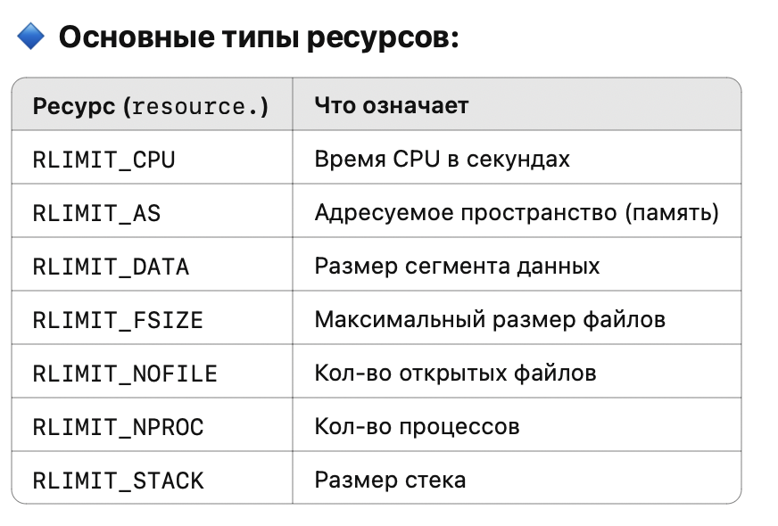
Термин | Синтаксис | Определение | Дополнение | Пример
resource | import resource | resource — это стандартный модуль в Python (не нужно устанавливать), который позволяет: • Ограничивать использование CPU, памяти и других ресурсов • Получать информацию об использовании ресурсов процессом • Устанавливать ограничения на ресурсы |  | Пример: ограничить память
 | getrlimit(resource) | Получить (soft, hard) лимиты. | Она возвращает кортеж из двух чисел — (soft_limit, hard_limit) — для указанного ресурса. | Пример: получить лимиты на открытые файлы
 | setrlimit(resource, (soft, hard)) | Установить лимиты для текущего процесса.
 | getrusage(who) | Получить статистику использования ресурсов.

LOGGING
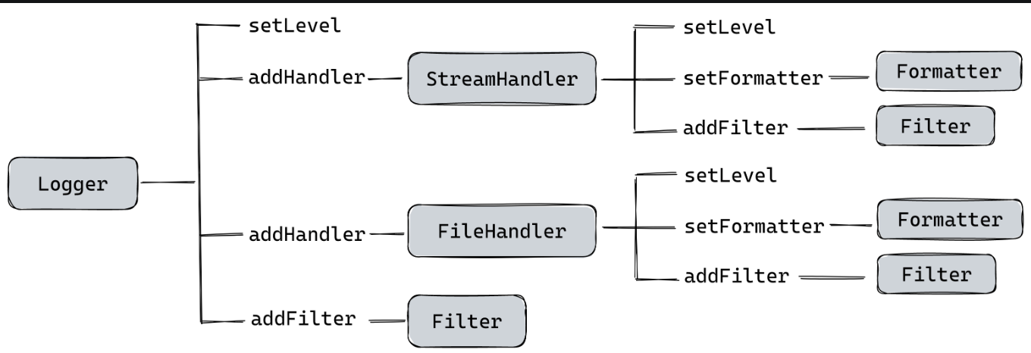
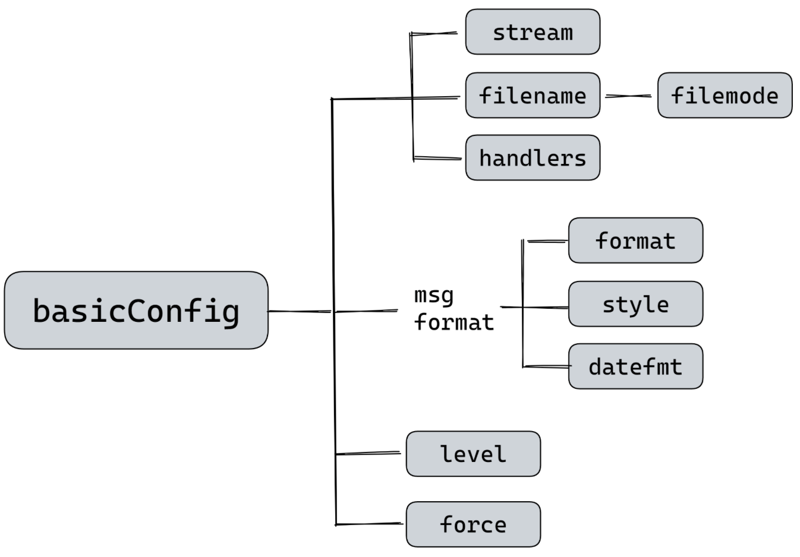
Термин | Синтаксис | Определение | Дополнение | Пример
logging | import logging | Модуль logging предоставляет гибкий способ ведения журнала (логирования) событий в приложениях Python. | Основные концепции и структура | Базовый пример
logging.basicConfig() | logging.basicConfig(**kwargs) | Метод basicConfig() в модуле logging используется для настройки базового логгера Python. | Примечания | Пример использования
logging,getLogger() | getLogger(name=None) | Метод getLogger() из модуля logging используется для получения экземпляра логгера. | Параметры | Пример использования
 | log(level, msg) | Отправляет сообщение указанного уровня.
 | setLevel(level) | Устанавливает уровень логгирования.
 | addHandler(handler) | Добавляет обработчик к логгеру.
StreamHandler | import logging handler = logging.StreamHandler(stream=None) | StreamHandler — это обработчик в модуле logging, предназначенный для вывода логов в потоки, такие как sys.stdout или sys.stderr. | Особенности | Пример использования
наследует методы от базового класса Handler | setLevel(level) | Устанавливает уровень логирования (например, logging.DEBUG).
 | setFormatter(formatter) | Применяет форматтер для форматирования вывода логов.
 | emit(record) | Отправляет запись в поток.
 | flush() | Очищает буфер потока (если используется буферизация).
 | close() | Закрывает поток, если он не является sys.stdout или sys.stderr.
FileHandler | import logging handler = logging.FileHandler(filename, mode='a', encoding=None, delay=False) | FileHandler — это обработчик из модуля logging, который записывает логи в указанный файл. | Особенности | Пример использования
RotatingFileHandler |  | Позволяет автоматически переключаться на новый файл, если текущий достигает заданного размера.
TimedRotatingFileHandler |  | Создаёт новый файл на основе временных интервалов (например, каждый день или час).
SMTPHandler |  | Логирование через email.
SysLogHandler |  | Логирование в системный журнал.

